Sheet1
各板块毛利占比
电磁屏蔽膜 | 97.95%
其他主营业务 | 2.05%
2019年报收入：万元
总收入 | 29169.38 | 总毛利 | 19628.05 | 板块毛利率 | 各板块毛利占比
电磁屏蔽膜 | 28001.01 | 95.99% | 19225.31 | 68.66% | 97.95%
导电胶膜 | 0 | 0.00% |  | 0% | 0.00%
其他主营业务 | 1168.37 | 4.01% | 402.74 | 34.47% | 2.05%

电磁屏蔽膜竞争格局2018
日本拓自达 | 53.67%
方邦股份 | 19.60%
其它 | 26.73%

各板块毛利率
电磁屏蔽膜 | 68.66%
其他主营业务 | 34.47%

FPC数据
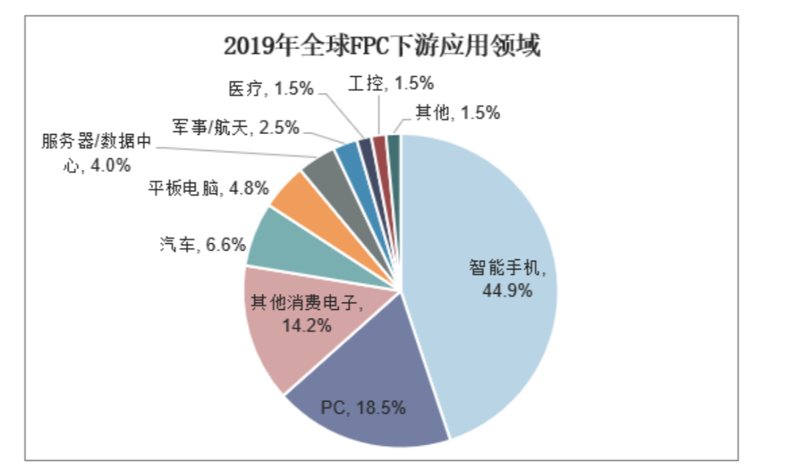
2019年全球FPC下游应用领域

智能手机 | 44.9%
PC | 18.5%
其他消费电子 | 14.2%
汽车 | 6.6%
平板电脑 | 4.8%
服务器/数据中心 | 4.0%
军事/航天 | 2.5%
医疗 | 1.5%
工控 | 1.5%
其他 | 1.5%

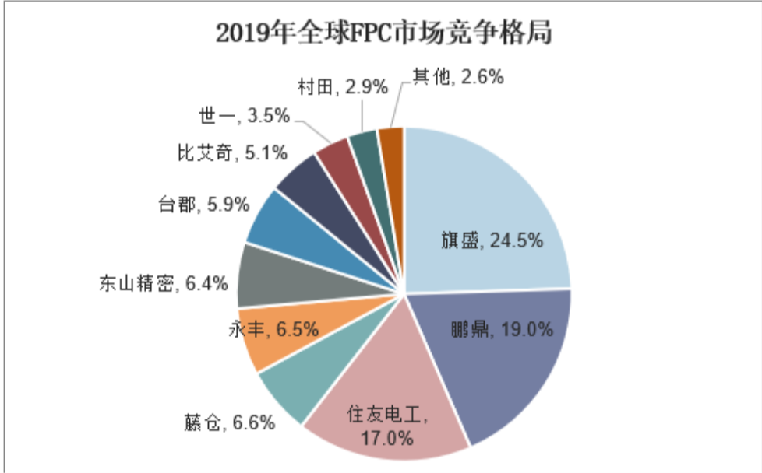
2019年全球FPC市场竞争格局
 |  | CR5
旗胜 | 24.5% | 73.6%
鹏鼎 | 19.0%
住友电工 | 17.0%
藤仓 | 6.6%
永丰 | 6.5%
东山精密 | 6.4%
台郡 | 5.9%
比艾奇 | 5.1%
世一 | 3.5%
村田 | 2.9%
其他 | 2.6%

2018中国电磁屏蔽膜市场出货量占比情况

拓自达 | 43.7%
方邦 | 36.3%
东洋科美 | 7.4%
其他 | 12.6%

 | 2009-12-31 | 2010-12-31 | 2011-12-31 | 2012-12-31 | 2013-12-31 | 2014-12-31 | 2015-12-31 | 2016-12-31 | 2017-12-31 | 2018-12-31 | 2019/12/31E | 2020/12/31E | 2025/12/31F
全球FPC产值（亿美元） | 68 | 82 | 92 | 108 | 113 | 115 | 118 | 109 | 121 | 126 | 138 | 125 | 154
中国FPC产值占比 | 38% | 38% | 45% | 41% | 43% | 47% | 50% | 51% | 50% | 52% | 54%
中国FPC产值（亿美元） | 26 | 31 | 41 | 44 | 49 | 54 | 59 | 56 | 60 | 66 | 75
YoY(%) |  | 21.142180796 | 12.420615535 | 17.197175448 | 4.5977011494 | 1.7015242822 | 2.8058556988 | -7.6029835565 | 10.659572516 | 4.8329602918 | 9.125415151 | -9.4202898551

 |  |  |  |  |  |  |  |  |  |  |  | 0.042610613378

 | 全球FPC产值（亿美元） | YoY(%)
2009/12/31 | 68
2010/12/31 | 82 | 21.142180796
2011/12/31 | 92 | 12.420615535
2012/12/31 | 108 | 17.197175448
2013/12/31 | 113 | 4.5977011494
2014/12/31 | 115 | 1.7015242822
2015/12/31 | 118 | 2.8058556988
2016/12/31 | 109 | -7.6029835565
2017/12/31 | 121 | 10.659572516
2018/12/31 | 126 | 4.8329602918
2019/12/31E | 138 | 9.125415151
2020/12/31E | 125 | -9.4202898551
2025/12/31F | 154
 | 2009-12-31 | 2010-12-31 | 2011-12-31 | 2012-12-31 | 2013-12-31 | 2014-12-31 | 2015-12-31 | 2016-12-31 | 2017-12-31 | 2018-12-31 | 2019/12/31E
全球FPC产值（亿美元） | 68 | 82 | 92 | 108 | 113 | 115 | 118 | 109 | 121 | 126 | 138
中国FPC产值占比（%） | 38 | 38 | 45 | 41 | 43 | 47 | 50 | 51 | 50 | 52 | 54
中国FPC产值（亿美元） | 26 | 31 | 41 | 44 | 49 | 54 | 59 | 56 | 60 | 66 | 75
YoY(%) |  | 21.142180796 | 12.420615535 | 17.197175448 | 4.5977011494 | 1.7015242822 | 2.8058556988 | -7.6029835565 | 10.659572516 | 4.8329602918 | 9.125415151

 | 全球FPC产值（亿美元） | YoY(%)
2009/12/31 | 68
2010/12/31 | 82 | 21.142180796
2011/12/31 | 92 | 12.420615535
2012/12/31 | 108 | 17.197175448
2013/12/31 | 113 | 4.5977011494
2014/12/31 | 115 | 1.7015242822
2015/12/31 | 118 | 2.8058556988
2016/12/31 | 109 | -7.6029835565
2017/12/31 | 121 | 10.659572516
2018/12/31 | 126 | 4.8329602918
2019/12/31E | 138 | 9.125415151
2020/12/31E | 125 | -9.4202898551

 |  | 可穿戴设备出货量（百万台）
 |  |  | 2020 | 2020share | 2024 | 2024share | 2020-2024CAGR
 |  | 智能耳穿戴 | 203.8 | 55.40% | 301.5 | 57.20% | 10.30%
 |  | 智能手表 | 95 | 25.80% | 149.5 | 28.00% | 11.40%
 |  | 智能手环 | 65.1 | 17.70% | 69.8 | 13.30% | 1.80%
 |  | 其他 | 4.3 | 1.20% | 6 | 1.10% | 8.70%
 |  | 总共 | 368.2 | 100% | 526.8 | 100.00% | 9.40%

 |  |  | 智能耳穿戴 | 智能手表 | 智能手环 | 其他 | 总和
 |  | 2020 | 203.8 | 95 | 65.1 | 4.3 | 368.2
 |  | 2024 | 301.5 | 149.5 | 69.8 | 6 | 526.8

FPC数据2
2019年全球FPC市场竞争格局
2019全球FPC产值（亿美元） | 173
鹏鼎 | 18% | 31
旗胜 | 15% | 26
东山精密 | 10% | 17
藤仓 | 6% | 9.6
永丰 | 5% | 9
台郡 | 5% | 8.4
住友电工 | 4% | 6.7
比艾奇 | 3% | 5.6
嘉联益 | 3% | 5.5
世一 | 3% | 4.6
其他 | 29%

来源：CNKI

2018年全球FPC下游应用占比

智能手机 | 29%
平板电脑 | 22%
PC | 13%
消费电子 | 19%
功能手机
其他

Sheet2
2018电磁屏蔽膜市场占比
拓自达 | 53.7%
方邦 | 19.6%
其他 | 26.7%

财务数据
 | 营业总收入（百万元） | 同比（%）
2014 | 100.99
2015 | 129.33 | 28.06
2016 | 190.28 | 47.13
2017 | 226.25 | 18.90
2018 | 274.7 | 21.41
2019 | 291.69 | 6.18
2020 | 288.53 | (1.08)
营业总收入
 | 营业总收入（百万元） | 同比（%）
2014 | 100.99
 | 归母净利润（百万元） | 同比（%）
2014 | 32.41
2015 | 42.79 | 32.03
2016 | 79.9 | 86.73
2017 | 96.29 | 20.51
2018 | 117.16 | 21.67
2019 | 128.66 | 9.82
2020 | 119.23 | (7.33)
2015 | 129.33 | 28.06
2016 | 190.28 | 47.13
2017 | 226.25 | 18.90
2018 | 274.7 | 21.41
2019 | 291.69 | 6.18
2020 | 288.53 | (1.08)
归母净利润
 | 归母净利润（百万元） | 同比（%）
2014 | 32.41
2015 | 42.79 | 32.03
2016 | 79.9 | 86.73
2017 | 96.29 | 20.51
2018 | 117.16 | 21.67
2019 | 128.66 | 9.82
2020 | 119.23 | (7.33)
归母净利润CAGR | 0.2424657302
毛利率和净利率
 | 毛利率（%） | 净利率（%）
2014 | 63.08 | 32.09
2015 | 61 | 33.09
2016 | 72.11 | 43.69
2017 | 73.17 | 44.31
2018 | 71.67 | 44.76
2019 | 67.29 | 46.36
2020 | 66.4 | 43.52
研发费用率
 | 销售费用率（%） | 管理费用率（%） | 财务费用率（%） | 营业总收入（百万元） | 销售费用 | 研发费用 | 管理费用 | 财务费用
2014 | 3.37 | 19.43 | (0.59) | 100.99 | 340.73 | 0 | 1962.31 | -59.14
2015 | 3.32 | 20.75 | (1.02) | 129.33 | 429.43 | 0 | 2684.2 | -132.46
2016 | 3.60 | 18.74 | (0.84) | 190.28 | 685.93 | 1843.7 | 1721.26 | -158.91
2017 | 4.12 | 16.03 | 0.83 | 226.25 | 931.92 | 1943.97 | 1682.19 | 188.55
2018 | 3.95 | 15.15 | (1.60) | 274.7 | 1085.03 | 2165.78 | 1996.29 | -440.09
2019 | 3.73 | 20.17 | (1.46) | 291.69 | 1088.98 | 3393.18 | 2490.17 | -427.13
2020 | 3.78 | 26.09 | (0.31) | 288.53 | 1091.6 | 4548.81 | 2979.56 | -90.73

 |  |  |  | 2020研发费用 | 2018研发费用 | 研发费用CAGR
营业收入CAGR | 0.19120205488 |  |  | 4549 | 2166 | 0.44920139118

铜箔厚度和质量
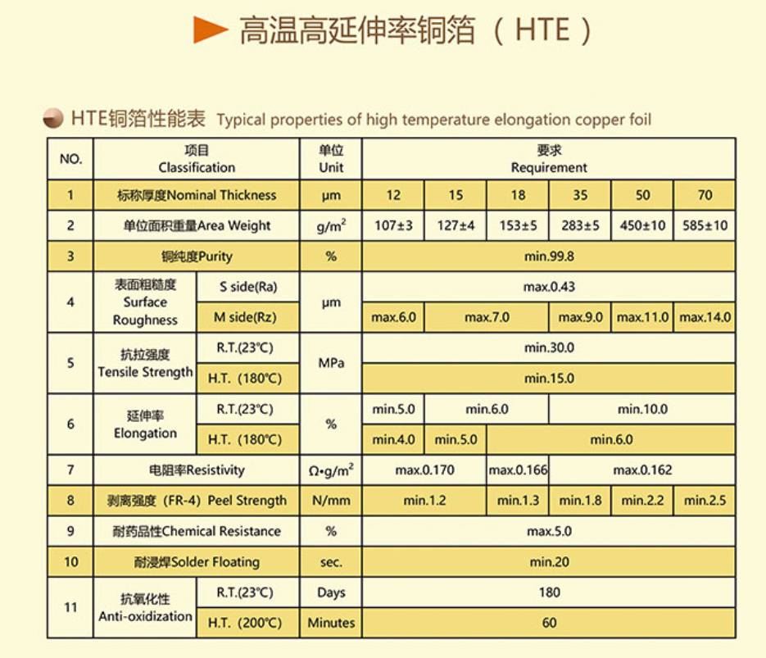
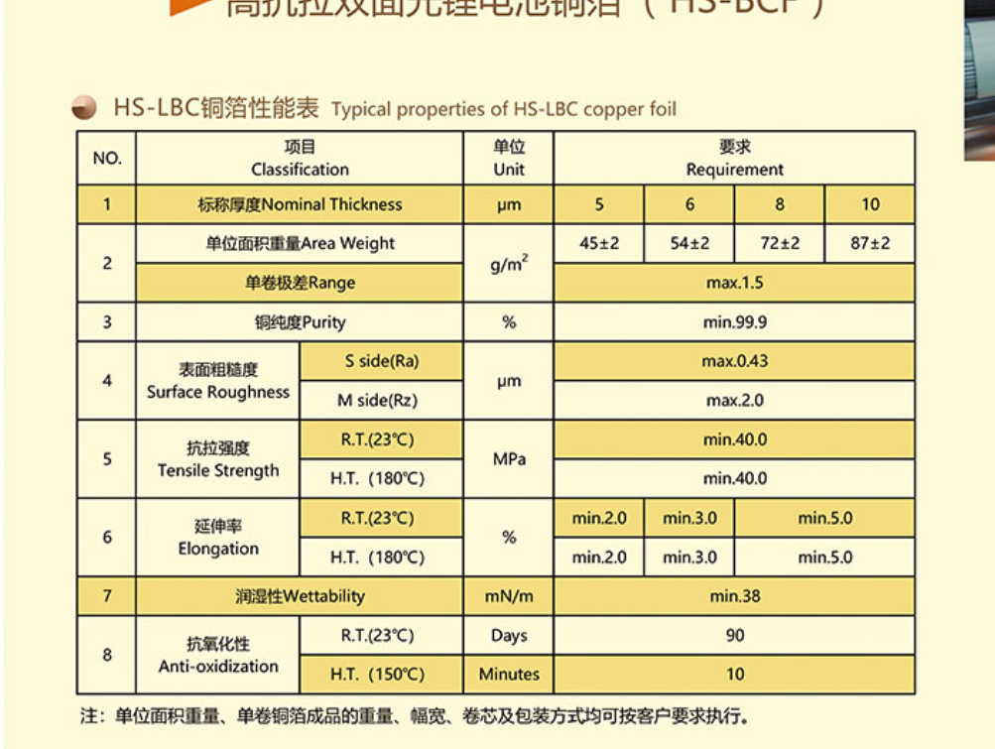
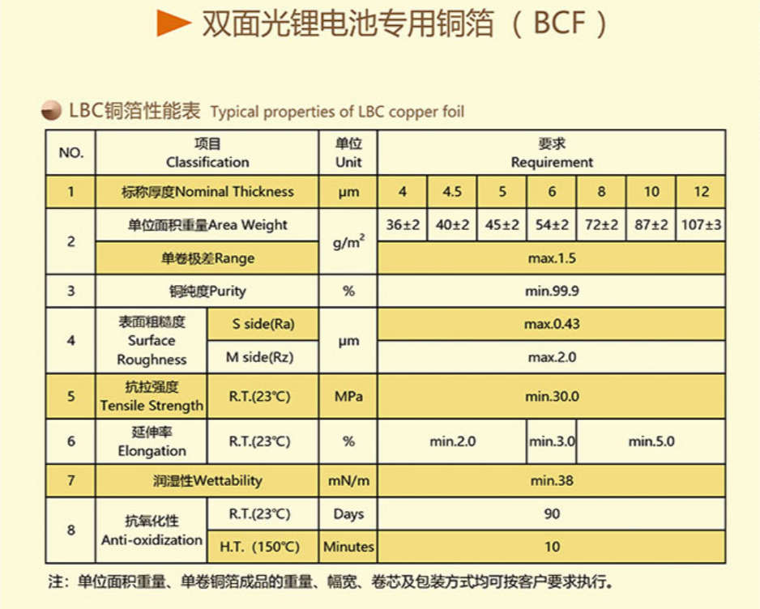
资料来源：https://www.wasoncf.com/cp.html
锂电池用电解铜箔
高抗拉双面光锂电池铜箔（HS-BCF）
铜箔厚度（：微米） | 5 | 6 | 8 | 10
单位面积重量（：g/m2) | 45+-2 | 54+-2 | 72+-2 | 87+-2
双面光锂电池专用铜箔（BCF）
铜箔厚度（：微米） | 4 | 4.5 | 5 | 6 | 8 | 10 | 12 | 9
单位面积重量（：g/m2) | 36+-2 | 40+-2 | 45+-2 | 54+-2 | 72+-2 | 87+-2 | 107+-3 | 80+-3
电子电路用电解铜箔
高温高延伸率铜箔（HTE）
铜箔厚度（：微米） | 12 | 15 | 18 | 35 | 50 | 70 | 105
单位面积重量（：g/m2) | 107+-3 | 127+-4 | 153+-5 | 283+-5 | 450+-10 | 585+-10 | 875+-15

超薄铜箔
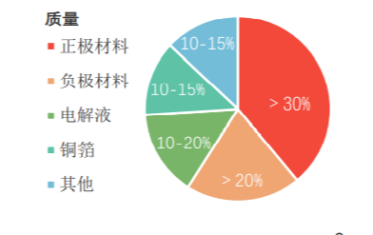
锂电铜箔材料质量
正极材料 | 35% | >30%
负极材料 | 25% | >20%
电解液 | 15% | 10-20%
铜箔 | 12% | 10-15%
其他 | 13% | 10-15%

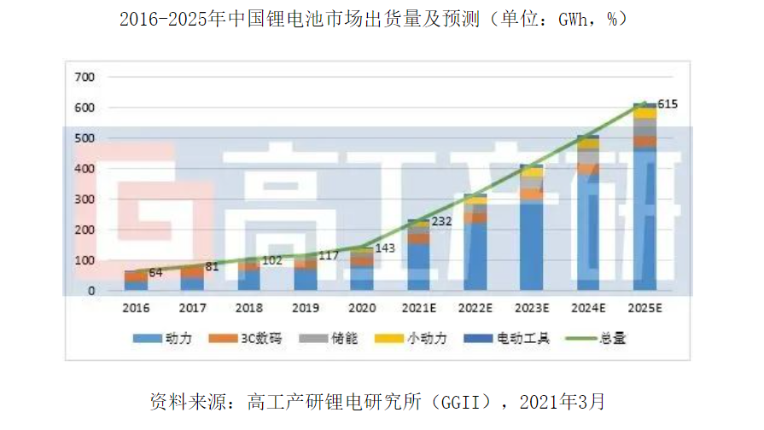
 | 锂电池出货量（GWh） | YoY（%）
2016 | 64
2017 | 81 | 26.5625
2018 | 102 | 25.925925926
2019 | 117 | 14.705882353
2020 | 143 | 22.222222222
2021E | 232
2025E | 615 | 0
 | 锂电池出货量（GWh） | YoY（%）
2016 | 64
2017 | 81 | 26.5625
2018 | 102 | 25.925925926
2019 | 117 | 14.705882353
2020 | 143 | 22.222222222
2021E | 232
2025E | 615 | 0

 |  | 0.27598856596

中国铜箔市场 | 2016 | 2017 | 2018 | 2019 |  |  | 2016 | 2017 | 2018 | 2019
产能 |  |  |  |  |  | 电解铜箔产量（吨/年） | 291600 | 336900 | 395200 | 430600 | 0.13875116761
电解铜箔产能（吨/年） | 329000 | 376500 | 463900 | 533600 |  | 压延铜箔产量（吨/年） | 3579 | 7023 | 7217 | 7627
同比（%） |  | 14.44 | 23.21 | 15.02 |  | 电解铜箔产量占比（%） | 98.787515372 | 97.957973151 | 98.2065867 | 98.259577799
占比（%） | 97.90 | 97.79 | 98.23 | 97.91 |  |  | 295179 | 343923 | 402417 | 438227
压延铜箔产能（吨/年） | 7070 | 8500 | 8360 | 11400
同比（%） |  | 20.23 | -1.65 | 36.36
占比（%） | 2.10 | 2.21 | 1.77 | 2.09
铜箔总产能（吨/年） | 336070 | 385000 | 472260 | 545000
同比（%） |  | 14.56 | 22.66 | 15.40
产量
电解铜箔产量（吨/年） | 291600 | 336900 | 395200 | 430600
同比（%） |  | 15.53 | 17.30 | 8.96
占比（%） | 98.79 | 97.96 | 98.21 | 98.26
压延铜箔产量（吨/年） | 3579 | 7023 | 7217 | 7627
同比（%） |  | 96.23 | 2.76 | 5.68
占比（%） | 1.21 | 2.04 | 1.79 | 1.74
铜箔总产量（吨/年） | 295179 | 343923 | 402417 | 438227
同比（%） |  | 16.51 | 17.01 | 8.90

中国压延铜箔 | 2016 | 2017 | 2018 | 2019
产能（吨/年） | 7070 | 8500 | 8360 | 11400
同比（%） |  | 20.23 | -1.65 | 36.36
产量（吨/年） | 3579 | 7023 | 7217 | 7627
同比（%） |  | 96.23 | 2.76 | 5.68
销售量（吨/年） | 3490 | 6941 | 7149 | 7485
同比（%） |  | 49.72 | 2.91 | 4.49
销售收入（万元/年） | 30357 | 77204 | 78429 | 77861
同比（%） |  | 60.68 | 1.56 | -0.73
 | 中国电解铜箔产量（万吨） | 全球电解铜箔产量（万吨） | 中国电解铜箔产量占比（%）
2010 | 16.13 | 39.8 | 40.527638191
2011 | 19.43 | 35.04 | 55.450913242
2012 | 18.36 | 36.8 | 49.891304348
2013 | 19.46 | 39.1 | 49.769820972
2014 | 21.58 | 40.5 | 53.283950617
2015 | 23.85 | 42.7 | 55.854800937
2016 | 29.16 | 50.6 | 57.628458498
2017 | 33.69 | 51.9 | 64.913294798
2018 | 39.52
2019 | 43.06

 | 2010 | 2011 | 2012 | 2013 | 2014 | 2015 | 2016 | 2017 | 2018 | 2019
中国电解铜箔产量（万吨） | 16.13 | 19.43 | 18.36 | 19.46 | 21.58 | 23.85 | 29.16 | 33.69 | 39.52 | 43.06
全球电解铜箔产量（万吨） | 39.8 | 35.04 | 36.8 | 39.1 | 40.5 | 42.7 | 50.6 | 51.9
中国电解铜箔产量占比（%） | 40.527638191 | 55.450913242 | 49.891304348 | 49.769820972 | 53.283950617 | 55.854800937 | 57.628458498 | 64.913294798
 | 0.038649900125 | 0.11527555743

 | 2010 | 2011 | 2012 | 2013 | 2014 | 2015 | 2016 | 2017 | 2018 | 2019
电子铜箔
产能（万吨/年） | 19.73 | 21.88 | 24.07 | 24.48 | 24.42 | 22.55 | 25.02 | 26.34 | 30.15 | 33.5
同比（%） |  | 10.90 | 10.01 | 1.70 | -0.25 | -7.66 | 10.95 | 5.28 | 14.46 | 11.11
占比（%） | 94.00 | 94.03 | 91.31 | 89.64 | 85.50 | 79.26 | 76.05 | 69.96 | 64.99 | 62.78
产量（万吨/年） | 15.16 | 18.27 | 16.77 | 17.45 | 18.45 | 19.63 | 23.27 | 26.54 | 27.6 | 29.21
同比（%） |  | 20.51 | -8.21 | 4.05 | 5.73 | 6.40 | 18.54 | 14.05 | 3.99 | 5.83
占比（%） | 93.99 | 94.03 | 91.34 | 89.67 | 85.50 | 82.31 | 79.80 | 78.78 | 69.84 | 67.84
销售量（万吨/年） |  |  |  |  |  |  |  | 26.52 |  | 28.83
同比（%）
占比（%） |  |  |  |  |  |  |  | 79.05 |  | 68.69
销售收入（万元/年） |  |  |  |  |  |  |  | 2027398 |  | 1983993
同比（%）
占比（%） |  |  |  |  |  |  |  | 76.41 |  | 65.06
锂电铜箔
产能（万吨/年） | 1.26 | 1.39 | 2.29 | 2.83 | 4.14 | 5.9 | 7.88 | 11.31 | 16.24 | 19.86
同比（%） |  | 10.32 | 64.75 | 23.58 | 46.29 | 42.51 | 33.56 | 43.53 | 43.59 | 22.29
占比（%） | 6.00 | 5.97 | 8.69 | 10.36 | 14.50 | 20.74 | 23.95 | 30.04 | 35.01 | 37.22
产量（万吨/年） | 0.97 | 1.16 | 1.59 | 2.01 | 3.13 | 4.22 | 5.89 | 7.15 | 11.92 | 13.85
同比（%） |  | 19.59 | 37.07 | 26.42 | 55.72 | 34.82 | 39.57 | 21.39 | 66.71 | 16.19
占比（%） | 6.01 | 5.97 | 8.66 | 10.33 | 14.50 | 17.69 | 20.20 | 21.22 | 30.16 | 32.16
销售量（万吨/年） |  |  |  |  |  |  |  | 7.02 |  | 13.14
同比（%）
占比（%） |  |  |  |  |  |  |  | 20.92 |  | 31.31
销售收入（万元/年） |  |  |  |  |  |  |  | 625942 |  | 1065556
同比（%）
占比（%） |  |  |  |  |  |  |  | 23.59 |  | 34.94
电解铜箔
产能（万吨/年） | 20.99 | 23.27 | 26.36 | 27.31 | 28.56 | 28.45 | 32.9 | 37.65 | 46.39 | 53.36
同比（%） |  | 10.86 | 13.28 | 3.60 | 4.58 | -0.39 | 15.64 | 14.44 | 23.21 | 15.02
产量（万吨/年） | 16.13 | 19.43 | 18.36 | 19.46 | 21.58 | 23.85 | 29.16 | 33.69 | 39.52 | 43.06
同比（%） |  | 20.46 | -5.51 | 5.99 | 10.89 | 10.52 | 22.26 | 15.53 | 17.30 | 8.96
销售量（万吨/年） | 16.13 | 19.43 | 18.36 | 19.46 | 21.58 | 24.54 | 29.03 | 33.55 | 38.01 | 41.97
同比（%） |  | 20.46 | -5.51 | 5.99 | 10.89 | 13.72 | 18.30 | 15.57 | 13.29 | 10.42
销售收入（万元/年） | 1213000 | 1674800 | 1497100 | 1571400 | 1710800 | 1477100 | 2027000 | 2653340 | 3243200 | 3049551
同比（%） |  | 38.07 | -10.61 | 4.96 | 8.87 | -13.66 | 37.23 | 30.90 | 22.23 | -5.97

数据来源： | 《2020铜箔行业深度报告》
 | 《我国电子电路用电子铜箔现状及发展特点_冷大光(2019)》
 | 2010 | 2011 | 2012 | 2013 | 2014 | 2015 | 2016 | 2017 | 2018 | 2019
电子铜箔产量（万吨/年） | 15.16 | 18.27 | 16.77 | 17.45 | 18.45 | 19.63 | 23.27 | 26.54 | 27.6 | 29.21
锂电铜箔产量（万吨/年） | 0.97 | 1.16 | 1.59 | 2.01 | 3.13 | 4.22 | 5.89 | 7.15 | 11.92 | 13.85
锂电铜箔产量占比（%） | 6.0136391816 | 5.9701492537 | 8.660130719 | 10.328879753 | 14.504170528 | 17.693920335 | 20.198902606 | 21.222914812 | 30.16194332 | 32.164421737
 | 0.07559317922
 | 0.34368528119

